审批页面
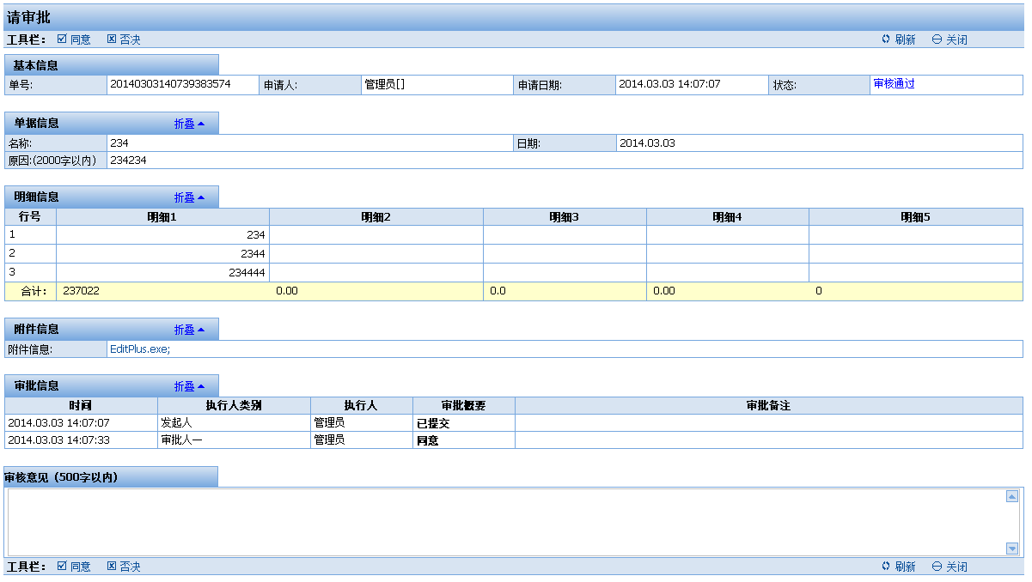
ID: | T2-T3 |  | 界面：
说明： | 审批页面
 | 操作 | 系统响应
 | 工具栏： | “同意”，“否决”，“刷新”，“关闭”
 | 点击工具栏“同意”按钮 | 流程流程到下一步，提交到审批保存页面
 | 点击工具栏“否决”按钮 | 验证否决意见为必填
 |  | 提交到审批保存页面
 | 点击工具栏“刷新”按钮 | 刷新本页
 | 点击工具栏“关闭”按钮 | 关闭本页

ID: | Save
说明： | 保存页面
 | 操作 | 系统响应
 | 进入页面 | 判断FlowGid是否存在
 |  | 判断FlowGid对应流程是否存在
 |  | 更新主表审批状态
 |  | 插入当前审批人信息
 | 流转 | 根据脚本流转
 | Log
 | Js提示 | “审批成功，审批意见：XXX,审批人：XXX”，关闭本页

确认页面
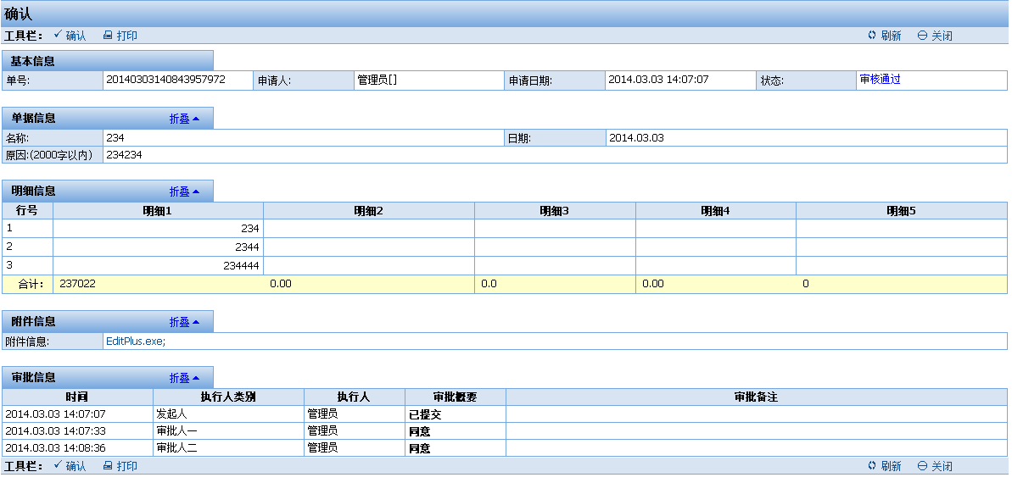
ID: | TConfirm |  | 界面：
说明： | 确认页面
 | 操作 | 系统响应
 | 工具栏： | “确认”，“打印”，“刷新”，“关闭”
 | 点击工具栏“确认”按钮 | 进入确认保存页面，结束流程
 | 点击工具栏“打印”按钮 | 显示打印页面
 | 点击工具栏“刷新”按钮 | 刷新本页
 | 点击工具栏“关闭”按钮 | 关闭本页

ID: | Save
说明： | 保存页面
 | 操作 | 系统响应
 | 进入页面 | 判断FlowGid是否存在
 |  | 判断FlowGid对应流程是否存在
 |  | 更新主表审批状态
 |  | 插入当前审批人信息
 | 流转 | 根据脚本流转
 | Log
 | Js提示 | “确认完毕，确认人：XXX”，关闭本页

明细页面
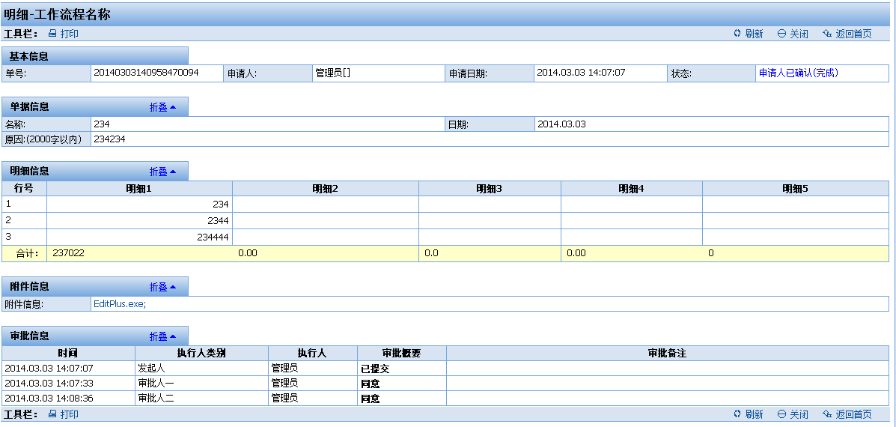
ID: | 明细 |  | 界面：
说明： | 明细页面
 | 操作 | 系统响应
 | 进入页面 | 显示所有信息
 | 工具栏： | “打印”，“刷新”，“关闭”
 | 点击“打印”按钮 | 显示打印页面
 | 点击“刷新”按钮 | 刷新本页
 | 点击“关闭”按钮 | 关闭本页

